Sheet1
举例前提：X1的Group1表，Climate设定为26度
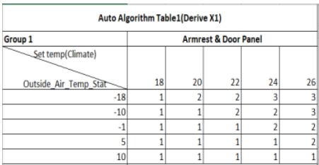

温度上升时（当前OAT温度值和前一帧数据相比增加） |  |  |  | 温度下降时（当前OAT温度值和前一帧数据相比减少）
OAT温度 |  |  | 加热档位 | OAT温度 |  |  | 加热档位
-40 | ～ | -10 | 3 | 87.5 | ～ | 5 | 1
-9.5 | ～ | -1 | 3 | 4.5 | ～ | -1 | 2
-0.5 | ～ | 5 | 2 | -1.5 | ～ | -10 | 2
5.5 | ～ | 10 | 2 | -10.5 | ～ | -18 | 3
10.5 | ～ | 87.5 | 1 | -18.5 | ～ | -40 | 3

